상품제안서
엑티몬 LCD PD20W 듀얼 일체형 보조배터리 20000mAh | 상품코드: F33070

 |  |  |  |  |  |  | 02-412-0044 | www.easy1.co.kr
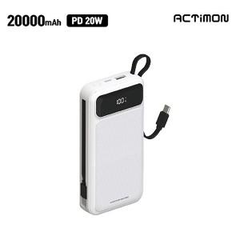

【상세/제작정보】 | 1BOX 입수량 20EA 5000원 부가세별도

【인쇄/포장옵션】 | 레이저, 풀칼라 / 포장지포장

【공급단가】 | 수량 | 50~ | 100~ | 300~ | 500~ | 1,000~
*VAT별도 | 단가 | 15,560원 | 15,310원 | 14,940원 | 14,560원 | 14,310원

【상품 URL】 | https://dev.easy1.co.kr:443/src/goods_detail.php?gdno=33070

